Home
Posts and Telecommunications Institute of Technology |  |  |  | Thiết kế |  | Tài liệu phát triển |  | Tên hệ thống |  | Mạng xã hội |  | Người tạo | NT.Tuong | Ngày tạo | 2023-03-10
 |  |  |  |  |  |  |  |  |  |  |  | Người cập nhật |  | Ngày cập nhật
 |  |  |  |  |  |  |  | Màn hình (ID) |  | Home | Màn hình (Tên) | Trang chủ
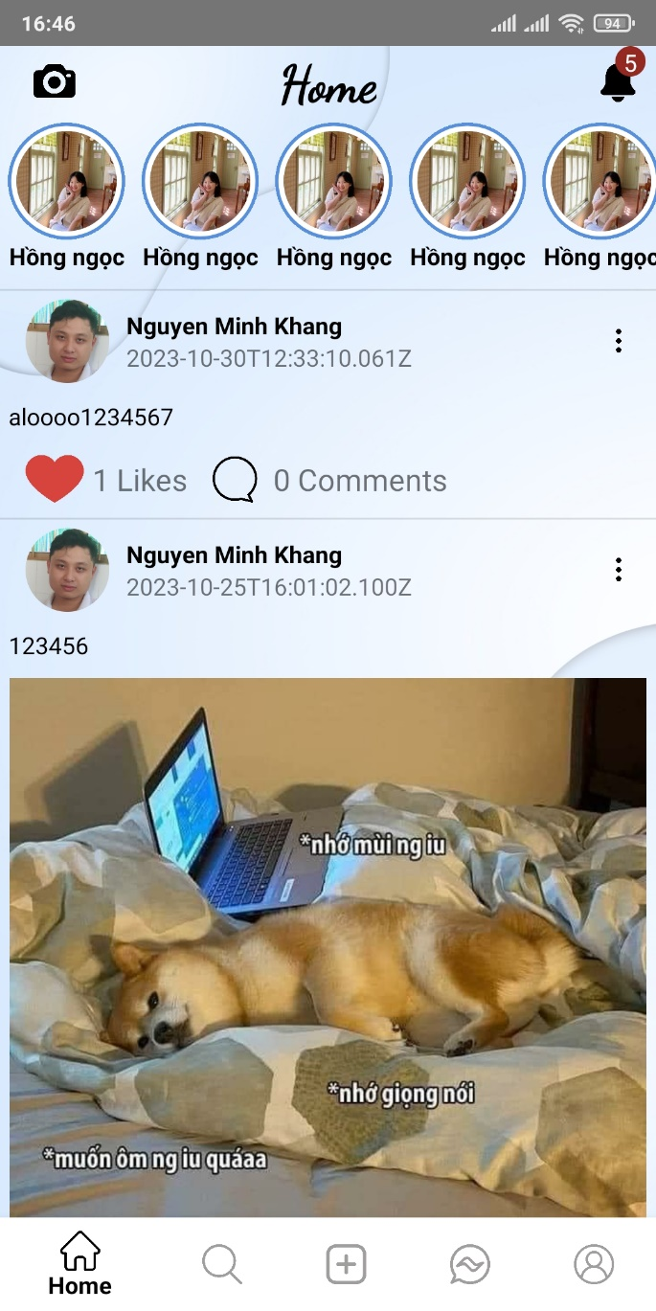 7. Giao diện
Nút hiện thị thông báo

Vùng hiện thị story

Nút Like
Nút chỉnh sửa bài viết

Nút hiện thị Comment

Vùng hiện thị bài đăng

Vùng chuyển hướng trang khác

Posts and Telecommunications Institute of Technology |  |  |  | Thiết kế |  | Tài liệu phát triển |  | Tên hệ thống |  | Mạng xã hội |  | Người tạo | NT.Tuong | Ngày tạo | 2023-03-10
 |  |  |  |  |  |  |  |  |  |  |  | Người cập nhật |  | Ngày cập nhật
 |  |  |  |  |  |  |  | Màn hình (ID) |  | Home | Màn hình (Tên) | Trang chủ

 | 8. Danh sách hạng mục

 |  | [Vùng hiển thị cố định]
 |  | № | Tên hạng mục |  | Control |  | Nội dung hiển thị |  |  |  | Ý nghĩa
 |  | 1 | Vùng Header |  | TextView |  | Tên header (Home) và button thông báo |  |  |  | Mô tả tiêu đề trang
 |  | 2 | Vùng hiện thị Story |  | TextView |  | Danh sách các story |  |  |  | Hiện thị danh sách story
 |  | 3 | Vùng hiện thị bài biết |  | TextView |  | Hiện thị nội dung các bài viết |  |  |  | Hiện thị nội dung các bài viết và các tương tác trên bài viết
 |  | 4 | Vùng chuyển hướng trang khác |  | TextView |  | Hiện thị các button chuyển hướng trang |  |  |  | Chuyển đổi qua lại giữa các trang (chức năng) hệ thông

 |  | [Vùng nút]
 |  | № | Tên hạng mục |  | Control |  |  |  | Ghi chú
 |  | 1 | Thông báo |  | Button |  |  |  | Hiển thị icon chuông
 |  | 1 | Like |  | Button |  |  |  | Hiển thị icon trái tim
 |  | 1 | Comment |  | Button |  |  |  | Hiển thị icon bình luận
 |  | 1 | Chỉnh sửa |  | Button |  |  |  | Hiển thị icon chỉnh sửa

Posts and Telecommunications Institute of Technology |  |  |  | Thiết kế |  | Tài liệu phát triển |  | Tên hệ thống |  | Mạng xã hội |  | Người tạo | NM.Khang | Ngày tạo | 2023-03-10
 |  |  |  |  |  |  |  |  |  |  |  | Người cập nhật |  | Ngày cập nhật
 |  |  |  |  |  |  |  | Màn hình (ID) |  | Change Password | Màn hình (Tên) | Đổi mật khẩu

 | 9. Khái quát chức năng
 |  | (1) Hiển thị ban đầu
 |  |  | 1. Hiển thị màn hình ở trạng thái ban đầu

 |  | (2) Tương tác bài viết
 |  |  | 1. Nhấn vào button "Like" (biểu tượng trái tim) để bày tỏ cảm xúc hoặc hủy bỏ
 |  |  | Trái tim sẽ chuyển sang màu đỏ nếu chưa like hoắc chuyển sang ko màu nễu đã like
 |  |  | 2. Nhấn vào button "Comment" (icon comment) để xem và thêm bình luận
 |  |  | Màn hình sẽ chuyển sang giao diện trang bình luận

 |  | (3) Chuyển trang (chức năng)
 |  |  | 1. Nhấn vào các button trong menu navigation để chuyển qua lại giữa các trang tương ứng

Posts and Telecommunications Institute of Technology |  |  |  | Thiết kế |  | Tài liệu phát triển |  | Tên hệ thống |  | Mạng xã hội |  | Người tạo | NT.Dũng | Ngày tạo | 2023-03-10
 |  |  |  |  |  |  |  |  |  |  |  | Người cập nhật |  | Ngày cập nhật
 |  |  |  |  |  |  |  | Màn hình (ID) |  | Post | Màn hình (Tên) | Đăng bài

 | 2. Xử lý chi tiết
 |  | 2.1 Không nhập bất kì thông tin gì.
 |  |  | Xem chi tiết
 |  | 2.2 Không nhập mật khẩu mới
 |  |  | Xem chi tiết
 |  | 2.3 Không nhập repassword
 |  |  | Xem chi tiết
 |  | 2.4 Nhập sai mật khẩu cũ
 |  |  | Xem chi tiết
 |  | 2.5 Nhập mật khẩu mới không giống với nhập lại mật khẩu mới

